상품제안서
PGA 2단완전자동 암막 우양산+200g 코마사 면사타올 세트 | 상품코드: F31949

 |  |  |  |  |  |  | 02-412-0044 | www.easy1.co.kr
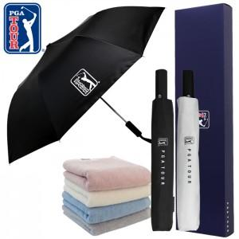

【상세/제작정보】

【인쇄/포장옵션】 | 실크, 원단인쇄 1도 / 포장지포장

【공급단가】 | 수량 | 50~ | 100~ | 500~ | 1,000~ | 2,000~
*VAT별도 | 단가 | 20,000원 | 19,680원 | 19,200원 | 18,720원 | 18,400원

【상품 URL】 | https://dev.easy1.co.kr:443/src/goods_detail.php?gdno=31949

